Sumário_Summary
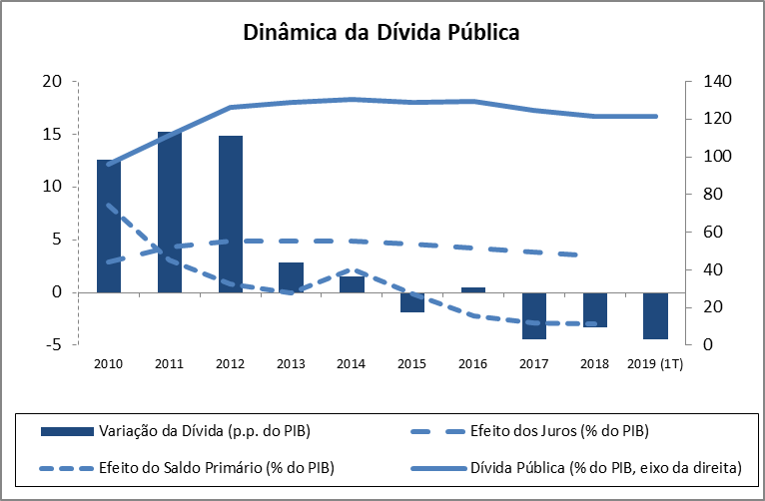
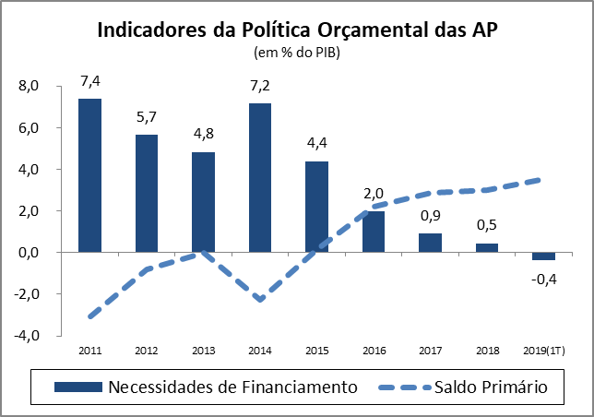
Sumário / Summary

FINANÇAS PÚBLICAS
1.º Trimestre 2019

O primeiro trimestre de 2019 continuou com uma trajetória consistente com a consolidação das contas públicas iniciado com o processo de ajustamento da economia portuguesa.

O desempenho financeiro do Sector das Administrações Públicas (SEC2010) no primeiro trimestre de 2019 caracterizou-se por um saldo positivo (B.9) de 179 milhões de euros, que compara com um saldo negativo de 487 milhões de euros registados no período homólogo e um saldo negativo de 913 milhões de euros no conjunto do ano de 2018. O saldo positivo registado no primeiro trimestre corresponde a 0,4% do PIB. O saldo primário ascendeu a 1,784 milhões de euros (1.210 milhões de euros no período homólogo, representando 3,5% do PIB. A poupança bruta atingiu o montante de 930 milhões de euros, representando um pouco mais de quatro vezes a poupança bruta registada no período homólogo.
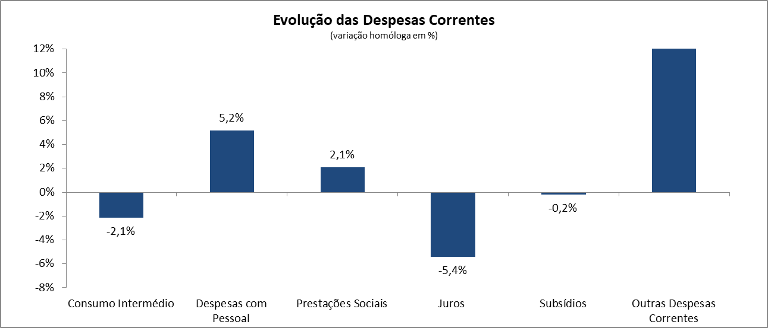
No primeiro trimestre de 2019, a receita total registou um crescimento de 6,2% relativamente ao trimestre homólogo, acima do crescimento 5,5% registado no conjunto do ano de 2018. Este desempenho foi sustentado num crescimento de 5,1% da receita fiscal, acompanhado de um crescimento de 6,3% dos impostos sobre o rendimento e o património e de um crescimento de 4,4% as receitas com origem nos impostos sobre a produção e a importação. As contribuições sociais continuaram a reflectir a evolução positiva do mercado de trabalho registando também um crescimento (5,9%). Esta evolução da receita total determinou um aumento do seu peso no PIB de 38,8% no primeiro trimestre de 2018 para 39,7% no primeiro trimestre de 2019.

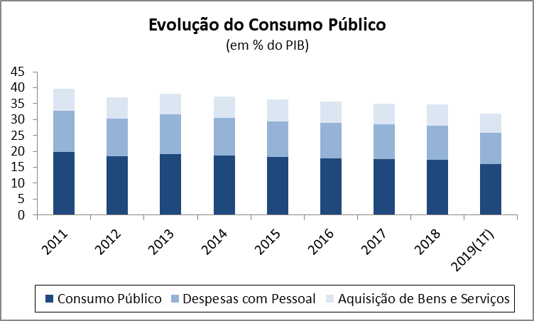
O desempenho da despesa no primeiro trimestre de 2019 sitou-se abaixo do da receita, registando a despesa total um aumento de 2,6% relativamente ao período homólogo (4,4% no conjunto de 2018). A evolução da despesa no primeiro trimestre de 2019 caracterizou-se por um crescimento de 5,2% das despesas com o pessoal e de um crescimento de 2,1 da despesa com prestações sociais, que terão sido compensados com uma redução de 2,1% da despesa com consumos intermédios e de 5,4% da despesa com juros. No trimestre em análise destaca-se, ainda, um crescimento de 11,7% da despesa com a Formação Bruta de Capital Fixo (FBCF). Neste contexto, o peso da despesa total no PIB evoluiu de 39,8% no primeiro trimestre de 2018 para 39,3% no primeiro trimestre de 2019.

O consumo público registou no primeiro trimestre de 2019 uma redução de 0,9% relativamente ao período homólogo, apoiada na evolução da despesa com o pessoal e despesa com os consumos intermédios. Este resultado remete o peso relativo do consumo público em percentagem do PIB no primeiro trimestre de 2019 para 15,6% (16,3% no trimestre homólogo).

O stock de dívida pública bruta das Administrações Públicas foi de 121,3% do PIB no primeiro trimestre de 2019, representando uma redução de 4,5 p.p. relativamente ao valor registado no trimestre homólogo de 2018.

Quadro_Table 7
QUADRO 7 |  |  |  |  |  |  |  |  |  |  |  | TABLE 7 | Índice/Index
Dinâmica da Dívida das Administrações Públicas - Em percentagem do PIB |  |  |  |  |  |  |  |  |  |  |  | Public debt dynamics - in percentage of GDP

 | 2010 | 2011 | 2012 | 2013 | 2014 | 2015 | 2016 | 2017 | 2018 | II T 2018 | II T 2019
 |  |  |  |  |  |  |  |  |  | II Q 2018 | II Q 2019
1. Stock da dívida bruta (final do período) | 96.2 | 111.4 | 126.2 | 129.0 | 130.6 | 128.8 | 129.2 | 124.8 | 121.5 | 125.8 | 121.3 | 1. Stock of gross debt (end of the year figure)
2. Variação da dívida (p.p. do PIB) | 12.6 | 15.2 | 14.8 | 2.8 | 1.6 | -1.8 | 0.5 | -4.5 | -3.3 | -7.1 | -4.5 | 2. Change in debt (GDP p.p.)
3. Efeito dinâmico | 0.8 | 6.4 | 10.0 | 3.5 | 2.8 | -0.3 | -0.4 | -1.6 | -0.9 | : | : | 3. Snow-ball efect
Efeito juros | 2.9 | 4.3 | 4.9 | 4.9 | 4.9 | 4.6 | 4.2 | 3.8 | 3.5 | : | : | Interest effect
Efeito do crescimento nominal do PIB | -2.1 | 2.1 | 5.1 | -1.4 | -2.1 | -4.9 | -4.6 | -5.4 | -4.3 | : | : | Nominal growth of GDP effect
4. Efeito do Saldo Primário | 8.2 | 3.1 | 0.8 | 0.0 | 2.3 | -0.2 | -2.2 | -2.9 | -3.0 | : | : | 4. Primary balance effect
5. Outros | 3.5 | 5.8 | 4.0 | -0.6 | -3.5 | -1.4 | 3.1 | 0.0 | 0.6 | : | : | 5. Other
Quota de Mercado
 | Quota de Mercado | Exportações de Bens | Procura Externa
Quota de Mercado
 | Quota de Mercado | Exportações de Bens | Procura Externa
Fonte: BP e MF. |  |  |  |  |  |  |  |  |  |  |  | Source: BoP and MF.

